UsoSueloCN
 |  |  |  |  |  |  |  | ag_100k_vocacion_uso_2017_CesarMultiparte.SHP
Usos del suelo por vocación y valores de CN asignados
LUValue | UCVocacion | Vocacion | Uso_Princi | CNA | CNB | CNC | CND | Ven Te Chow o SCS TR-55 (HEC-HMS Technical Reference Manual)
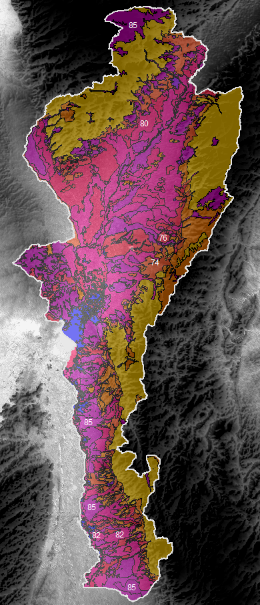
1 | AGSp | Agroforestal | Agrosilvícola con cultivos permanentes | 57 | 73 | 82 | 86 | Other agricultural lands, Woods—grass combination (orchard or tree farm).D, Hydrologic condition: Poor
2 | AGSt | Agroforestal | Agrosilvícola con cultivos transitorios | 43 | 65 | 76 | 82 | Other agricultural lands, Woods—grass combination (orchard or tree farm).D, Hydrologic condition: Fair
3 | ASPp | Agroforestal | Agrosilvopastoril con cultivos permanentes | 43 | 65 | 76 | 82 | Other agricultural lands, Woods—grass combination (orchard or tree farm).D, Hydrologic condition: Fair
4 | CA | Cuerpo de agua | Cuerpo de agua | 96 | 96 | 96 | 96 | (Sin especificación en SCS. Se supone que el cuerpo de agua está a nivel casi lleno y que despues de una lluvia intensa empieza a drenar fuera del cuerpo de agua)
5 | CPIc | Agrícola | Cultivos permanentes intensivos de clima cálido | 66 | 74 | 80 | 82 | Cultivated agricultural lands, Row crops, Contoured & terraced (C&T), Hydrologic condition: Poor
6 | CPIm | Agrícola | Cultivos permanentes intensivos de clima medio | 66 | 74 | 80 | 82 | Cultivated agricultural lands, Row crops, Contoured & terraced (C&T), Hydrologic condition: Poor
7 | CPSc | Agrícola | Cultivos permanentes semi intensivos de clima cálido | 67 | 78 | 85 | 89 | Cultivated agricultural lands, Straight row (SR), Hydrologic condition: Good
8 | CRE-1 | Conservación de Suelos | Conservación y Recuperación Erosión | 63 | 77 | 85 | 88 | Arid and semiarid rangelands, Desert shrub. Hydrologic condition: Poor
9 | CRE-2 | Conservación de Suelos | Conservación y Recuperación Salinidad | 63 | 77 | 85 | 88 | Arid and semiarid rangelands, Desert shrub. Hydrologic condition: Poor
10 | CRH-1 | Conservación de Suelos | Conservación de Recursos Hídricos | 63 | 77 | 85 | 88 | Arid and semiarid rangelands, Desert shrub. Hydrologic condition: Poor
11 | CRH-2 | Conservación de Suelos | Conservación de Recursos Hidrobiológicos | 63 | 77 | 85 | 88 | Arid and semiarid rangelands, Desert shrub. Hydrologic condition: Poor
12 | CTIc | Agrícola | Cultivos transitorios intensivos de clima cálido | 64 | 75 | 82 | 85 | Cultivated agricultural lands, Straight row (SR+CR), Hydrologic condition: Good
13 | CTSc | Agrícola | Cultivos transitorios semi intensivos de clima cálido | 67 | 78 | 85 | 89 | Cultivated agricultural lands, Straight row (SR), Hydrologic condition: Good
14 | CTSm | Agrícola | Cultivos transitorios semi intensivos de clima medio | 67 | 78 | 85 | 89 | Cultivated agricultural lands, Straight row (SR), Hydrologic condition: Good
15 | FPDc | Forestal | Forestal de producción de clima cálido | 36 | 60 | 73 | 79 | Other agricultural lands. Woods. Hydrologic condition: Fair
16 | FPDmf | Forestal | Producción de clima muy frío | 36 | 60 | 73 | 79 | Other agricultural lands. Woods. Hydrologic condition: Fair
17 | FPP | Forestal | Protección – producción | 36 | 60 | 73 | 79 | Other agricultural lands. Woods. Hydrologic condition: Fair
18 | FPR | Forestal | Forestal de protección | 30 | 55 | 70 | 77 | Other agricultural lands. Woods. Hydrologic condition: Good
19 | PEXc | Ganadera | Pastoreo extensivo de clima cálido | 39 | 61 | 74 | 80 | Other agricultural lands. Pasture, grassland, or range—continuous forage for grazing. Hydrologic condition: Good
20 | PSIc | Ganadera | Pastoreo semi intensivo de clima cálido | 49 | 69 | 79 | 84 | Other agricultural lands. Pasture, grassland, or range—continuous forage for grazing. Hydrologic condition: Fair
21 | SPA | Agroforestal | Silvopastoril | 32 | 58 | 72 | 79 | Other agricultural lands, Woods—grass combination (orchard or tree farm).D, Hydrologic condition: Good
22 | ZU | Zonas urbanas | Zonas urbanas | 77 | 85 | 90 | 92 | Urban Areas. Fully developed urban areas (vegetation established), Residential districts by average lot size, 1⁄8 acre or less (town houses) (65% impermeabilidad)

IlustracionUsoSueloPaisaje
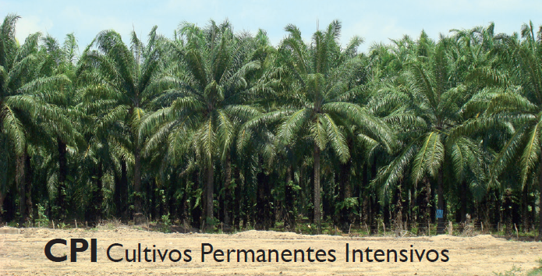
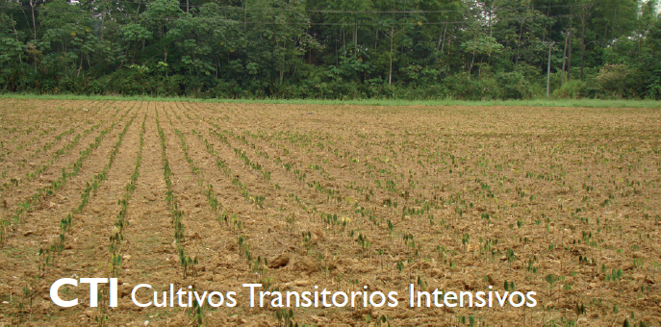
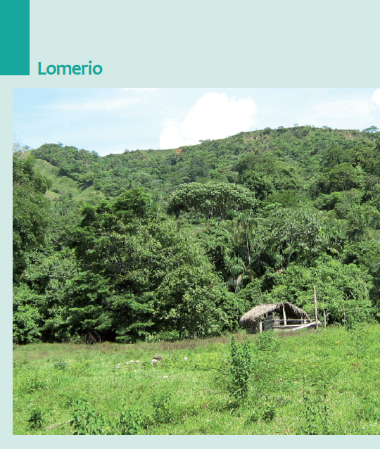
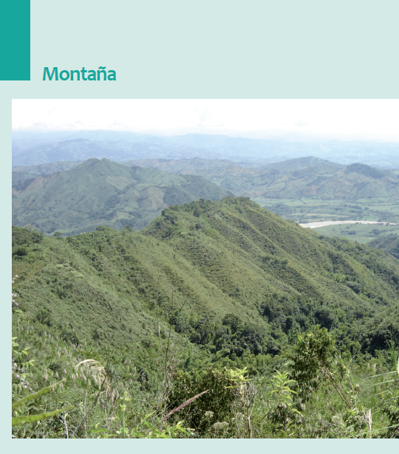
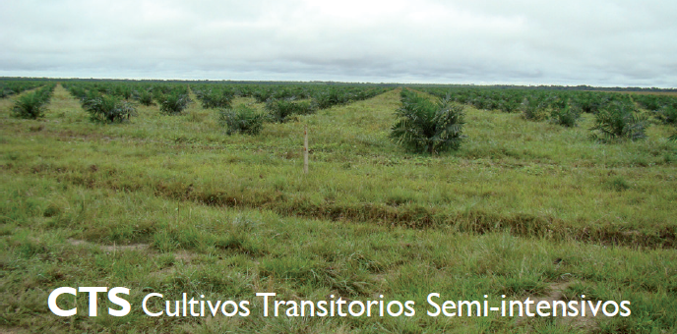
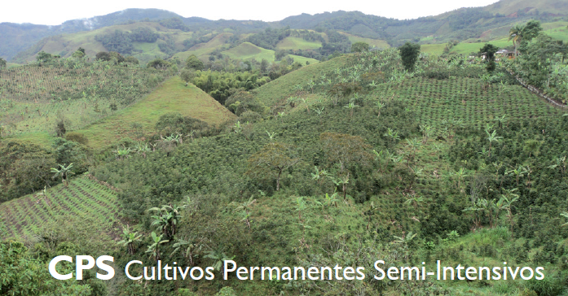
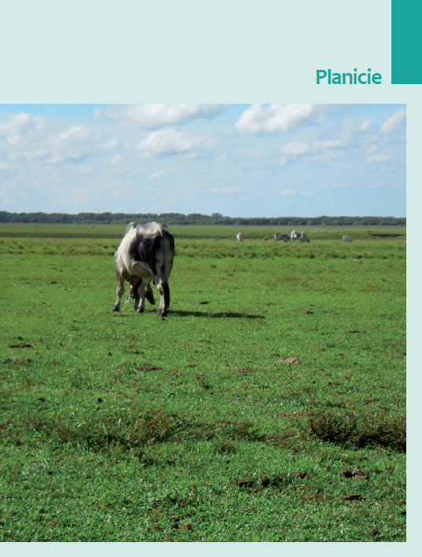
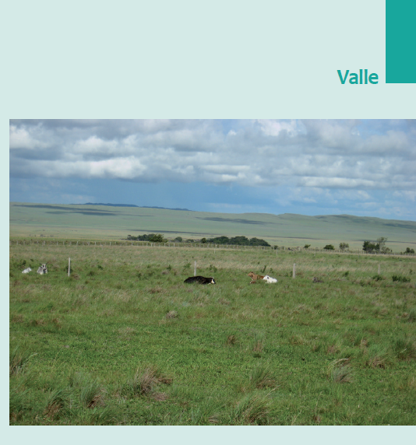
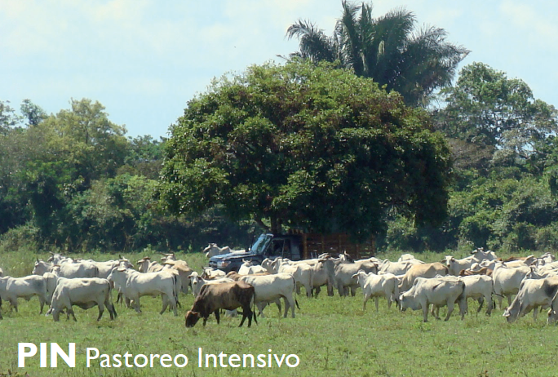
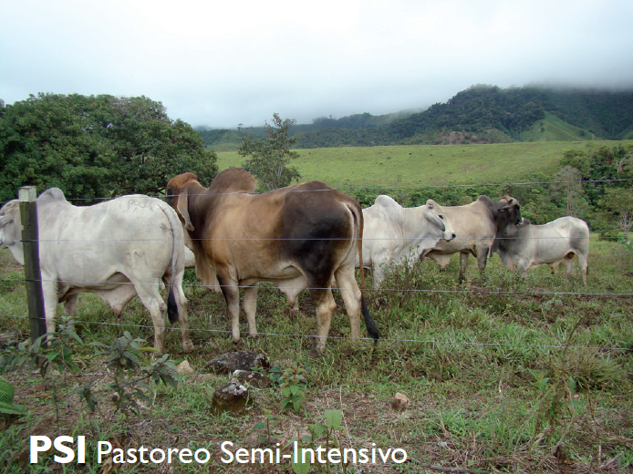
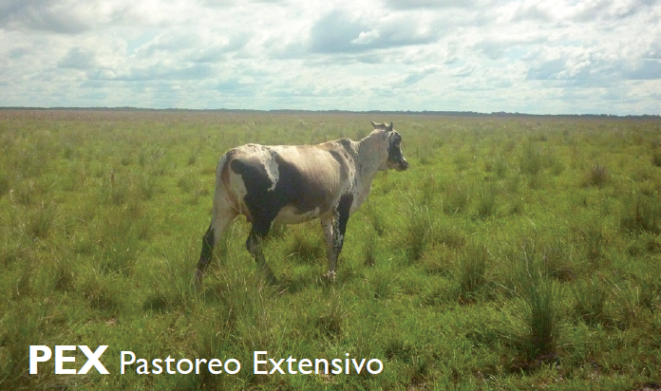
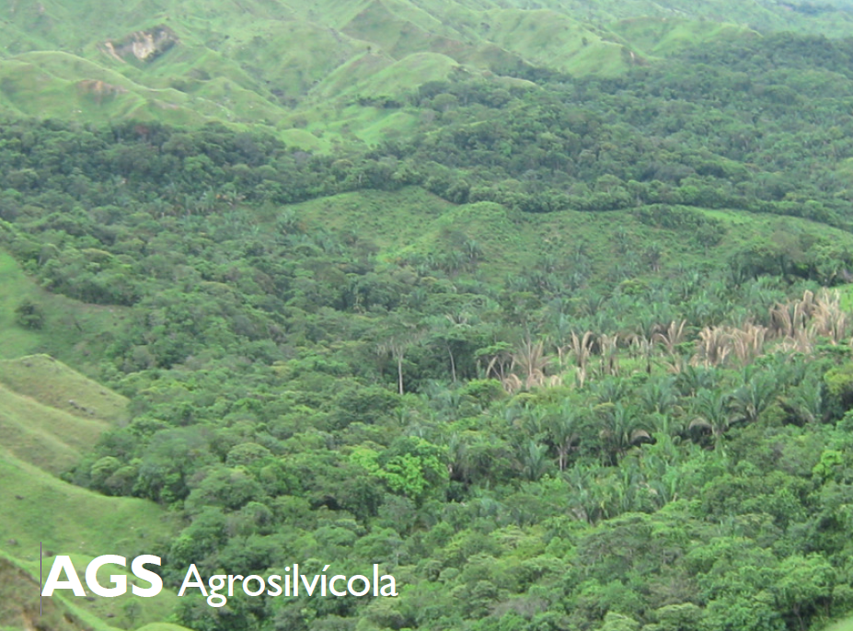
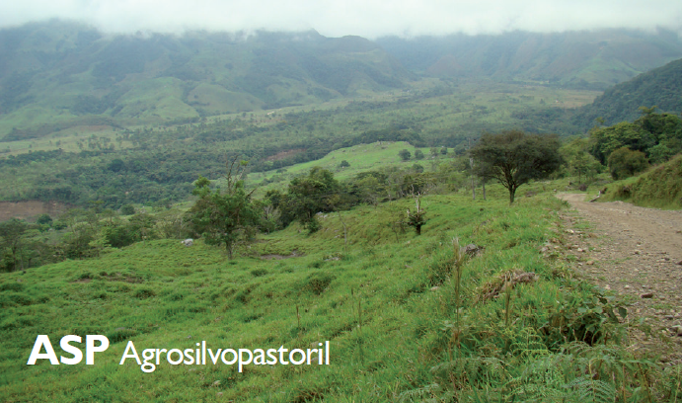
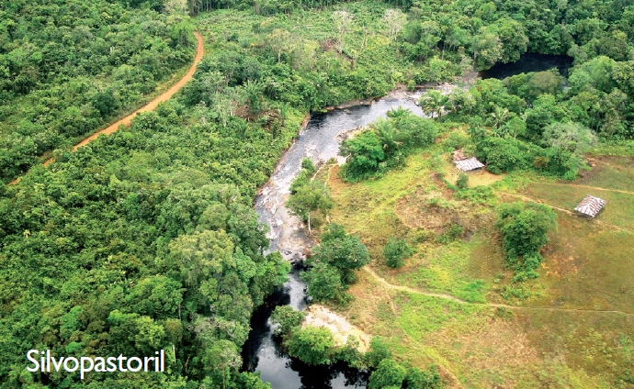
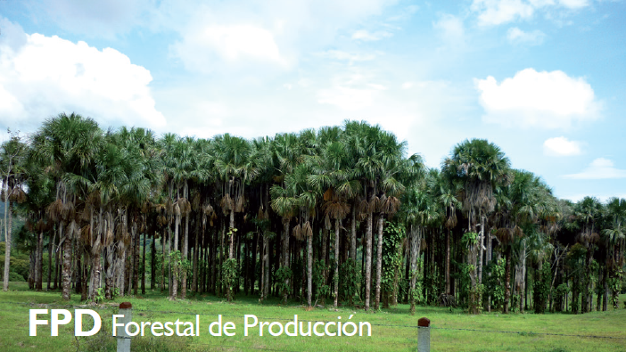
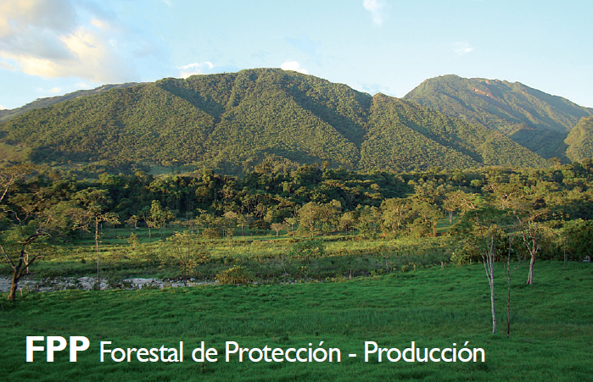
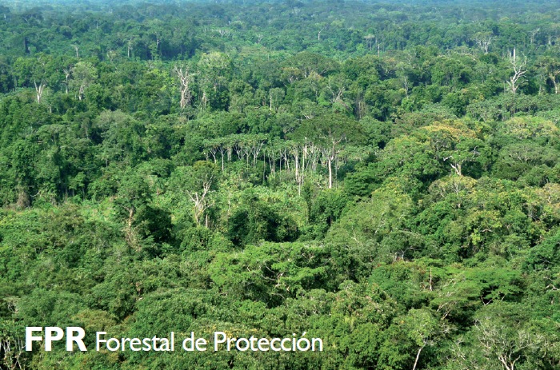
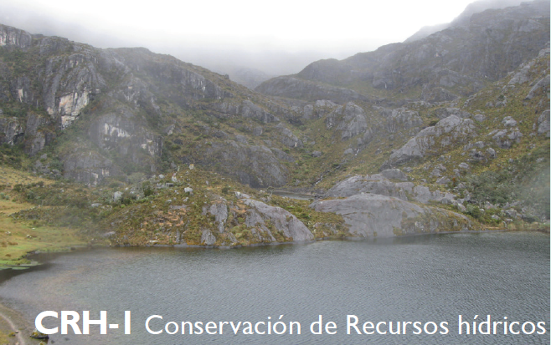
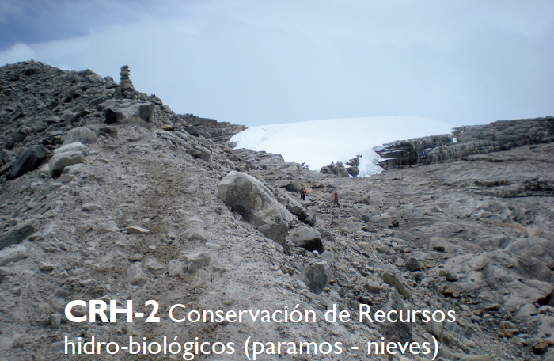
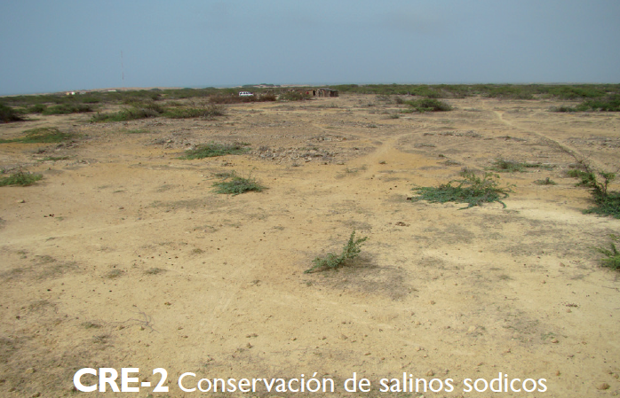
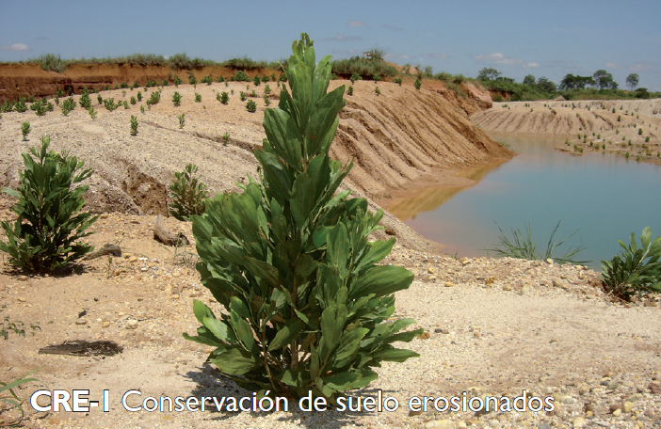
Referencia: estudio de los conflictos de uso del territorio colombiano, escala 1:100.000. Instituto Geográfico Agustín Codazzi, 2012.

SueloGrupoHid
 |  |  |  |  |  |  |  | CESAR_SUELOS_VFMultiparte.shp
Suelos del Departamento del Cesar y clasificación de grupos hidrológicos a partir de su litología
SIM_Nuevo | UCU | ContPedol | Litologia | Grupo Hidro | PctA | PctB | PctC | PctD
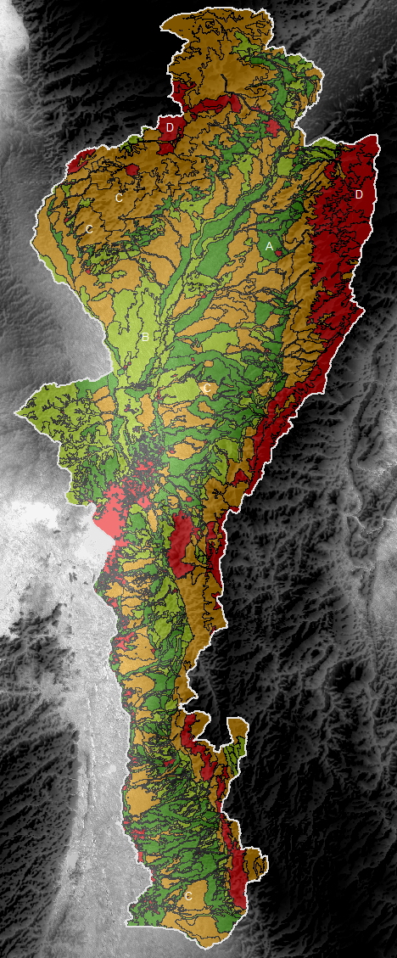
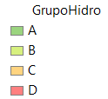
CA | CA | Cuerpos de Agua | Cuerpos de Agua | D | 0 | 0 | 0 | 100
FM | FM | Fosa de mina de carbón | Fosa de mina de carbón | C | 0 | 10 | 80 | 10
LKAe3 | 7es-K | LKA, Typic Troporthents, Typic Humitropepts | Cuarzodiorita, granodioritas | D | 0 | 0 | 0 | 100
LKAf3 | 7pe-K | LKA, Typic Troporthents, Typic Humitropepts | Cuarzodiorita, granodioritas | D | 0 | 0 | 0 | 100
LQAe3 | 7es-Q | LQA, Typic Dystropepts, Typic Humitropepts, Typic Endoaquents | Arcillolitas y arcillas | D | 0 | 0 | 0 | 100
LQBb | 4s-Q | LQB, Typic Humitropepts, Oxic Dystropepts, Typic Troporthents, Lithic Humitropepts | Arcillolitas, lutitas y areniscas | C | 0 | 0 | 100 | 0
LRAd2 | 6es-R | LRA, Lithic Ustorthents, Typic Ustorthents, Typic Haplustolls | Areniscas, arcillolitas y calizas | B | 0 | 100 | 0 | 0
LRAe3 | 7es-R | LRA, Lithic Ustorthents, Typic Ustorthents, Typic Haplustolls | Areniscas, arcillolitas y calizas | B | 0 | 100 | 0 | 0
LRAf3 | 7pe-R | LRA, Lithic Ustorthents, Typic Ustorthents, Typic Haplustolls | Areniscas, arcillolitas y calizas | B | 0 | 100 | 0 | 0
LVAb2 | 6es-V | LVA, Typic Dystropepts, Typic Troporthents, Lithic Troporthents, Typic Endoaquepts | Areniscas alternando con arcillas | B | 0 | 100 | 0 | 0
LVAc2 | 6es-V | LVA, Typic Dystropepts, Typic Troporthents, Lithic Troporthents, Typic Endoaquepts | Areniscas alternando con arcillas | B | 0 | 100 | 0 | 0
LVAcp | 6es-V | LVA, Typic Dystropepts, Typic Troporthents, Lithic Troporthents, Typic Endoaquepts | Areniscas alternando con arcillas | B | 0 | 100 | 0 | 0
LVAd2 | 6es-V | LVA, Typic Dystropepts, Typic Troporthents, Lithic Troporthents, Typic Endoaquepts | Areniscas alternando con arcillas | B | 0 | 100 | 0 | 0
LVAdp | 6es-V | LVA, Typic Dystropepts, Typic Troporthents, Lithic Troporthents, Typic Endoaquepts | Areniscas alternando con arcillas | B | 0 | 100 | 0 | 0
LVAe2 | 6pes-V | LVA, Typic Dystropepts, Typic Troporthents, Lithic Troporthents, Typic Endoaquepts | Areniscas alternando con arcillas | B | 0 | 100 | 0 | 0
LVAe3 | 7es-V | LVA, Typic Dystropepts, Typic Troporthents, Lithic Troporthents, Typic Endoaquepts | Areniscas alternando con arcillas | B | 0 | 100 | 0 | 0
LVAep | 6pes-V | LVA, Typic Dystropepts, Typic Troporthents, Lithic Troporthents, Typic Endoaquepts | Areniscas alternando con arcillas | B | 0 | 100 | 0 | 0
LVAf3 | 7pe-V | LVA, Typic Dystropepts, Typic Troporthents, Lithic Troporthents, Typic Endoaquepts | Areniscas alternando con arcillas | B | 0 | 100 | 0 | 0
LVBa | 4s-V | LVB, Oxic Dystropepts, Typic Troporthents, Typic Eutropepts, Typic Endoaquepts | Arcillas y arcillolitas | D | 0 | 0 | 0 | 100
LVBb | 4s-V | LVB, Oxic Dystropepts, Typic Troporthents, Typic Eutropepts, Typic Endoaquepts | Arcillas y arcillolitas | D | 0 | 0 | 0 | 100
LWAb2 | 6es-W | LWA, Lithic Ustorthents, Ustoxic Dystropepts, Afloramientos rocosos | Areniscas | B | 0 | 100 | 0 | 0
LWAc2 | 6es-W | LWA, Lithic Ustorthents, Ustoxic Dystropepts, Afloramientos rocosos | Areniscas | B | 0 | 100 | 0 | 0
LWAcp | 6es-W | LWA, Lithic Ustorthents, Ustoxic Dystropepts, Afloramientos rocosos | Areniscas | B | 0 | 100 | 0 | 0
LWAd2 | 6es-W | LWA, Lithic Ustorthents, Ustoxic Dystropepts, Afloramientos rocosos | Areniscas | B | 0 | 100 | 0 | 0
LWAd3 | 7es-W | LWA, Lithic Ustorthents, Ustoxic Dystropepts, Afloramientos rocosos | Areniscas | B | 0 | 100 | 0 | 0
LWAd3p | 7es-W | LWA, Lithic Ustorthents, Ustoxic Dystropepts, Afloramientos rocosos | Areniscas | B | 0 | 100 | 0 | 0
LWAdp | 6es-W | LWA, Lithic Ustorthents, Ustoxic Dystropepts, Afloramientos rocosos | Areniscas | B | 0 | 100 | 0 | 0
LWAe2 | 6pes-W | LWA, Lithic Ustorthents, Ustoxic Dystropepts, Afloramientos rocosos | Areniscas | B | 0 | 100 | 0 | 0
LWAe3 | 7es-W | LWA, Lithic Ustorthents, Ustoxic Dystropepts, Afloramientos rocosos | Areniscas | B | 0 | 100 | 0 | 0
LWAep | 6pes-W | LWA, Lithic Ustorthents, Ustoxic Dystropepts, Afloramientos rocosos | Areniscas | B | 0 | 100 | 0 | 0
LWAf2p | 7pe-W | LWA, Lithic Ustorthents, Ustoxic Dystropepts, Afloramientos rocosos | Areniscas | B | 0 | 100 | 0 | 0
LWAf3 | 7pe-W | LWA, Lithic Ustorthents, Ustoxic Dystropepts, Afloramientos rocosos | Areniscas | B | 0 | 100 | 0 | 0
LWAfp | 7pe-W | LWA, Lithic Ustorthents, Ustoxic Dystropepts, Afloramientos rocosos | Areniscas | B | 0 | 100 | 0 | 0
LWBa1 | 6es-W | LWB, Typic Ustropepts, Ustoxic Dystropepts, Fluventic Haplustolls, Typic Ustifluvents | Aluvial constituida por materiales gruesos y finos | A | 100 | 0 | 0 | 0
LWBa2 | 6es-W | LWB, Typic Ustropepts, Ustoxic Dystropepts, Fluventic Haplustolls, Typic Ustifluvents | Aluvial constituida por materiales gruesos y finos | A | 100 | 0 | 0 | 0
LWBb2 | 6es-W | LWB, Typic Ustropepts, Ustoxic Dystropepts, Fluventic Haplustolls, Typic Ustifluvents | Aluvial constituida por materiales gruesos y finos | A | 100 | 0 | 0 | 0
LWCa | 4s-W | LWC, Typic Ustropepts, Typic Ustorthents, Entic Haplustolls, Ustoxic Dystropepts | Areniscas, calizas y arcillas | B | 0 | 100 | 0 | 0
LWCb | 4s-W | LWC, Typic Ustropepts, Typic Ustorthents, Entic Haplustolls, Ustoxic Dystropepts | Areniscas, calizas y arcillas | B | 0 | 100 | 0 | 0
LWCbp | 4s-W | LWC, Typic Ustropepts, Typic Ustorthents, Entic Haplustolls, Ustoxic Dystropepts | Areniscas, calizas y arcillas | B | 0 | 100 | 0 | 0
MEAg | 8pes-E | MEA, Afloramientos Rocosos, Lithic Cryorthents, Lithic Cryumbrepts | Variada | C | 0 | 0 | 100 | 0
MLAg1 | 8pes-L | MLA, Typic Troporthents, Typic Dystropepts, Typic Humitropepts, Typic Hapludands, Afloramientos rocosos | Limolitas y lutitas e intercalaciones de areniscas | C | 0 | 0 | 100 | 0
MLAg2 | 8pes-L | MLA, Typic Troporthents, Typic Dystropepts, Typic Humitropepts, Typic Hapludands, Afloramientos rocosos | Limolitas y lutitas e intercalaciones de areniscas | C | 0 | 0 | 100 | 0
MLAg3 | 8pes-L | MLA, Typic Troporthents, Typic Dystropepts, Typic Humitropepts, Typic Hapludands, Afloramientos rocosos | Limolitas y lutitas e intercalaciones de areniscas | C | 0 | 0 | 100 | 0
MLBf1 | 7pe-L | MLB, Typic Dystropepts, Andic Humitropepts, Lithic Hapludolls, Afloramientos rocosos | Granodioríta, cuarzomonzonita y paraneis | D | 0 | 0 | 0 | 100
MLBf2 | 7pe-L | MLB, Typic Dystropepts, Andic Humitropepts, Lithic Hapludolls, Afloramientos rocosos | Granodioríta, cuarzomonzonita y paraneis | D | 0 | 0 | 0 | 100
MLBg2 | 8pes-L | MLB, Typic Dystropepts, Andic Humitropepts, Lithic Hapludolls, Afloramientos rocosos | Granodioríta, cuarzomonzonita y paraneis | D | 0 | 0 | 0 | 100
MQAf2 | 7pe-Q | MQA, Typic Troporthents, Typic Dystropepts, Andic Humitropepts, Lithic Troporthents | Limolitas, lutitas calcáreas, areniscas y cenizas volcánicas | C | 0 | 0 | 100 | 0
MQAg1 | 8pes-Q | MQA, Typic Troporthents, Typic Dystropepts, Andic Humitropepts, Lithic Troporthents | Limolitas, lutitas calcáreas, areniscas y cenizas volcánicas | C | 0 | 0 | 100 | 0
MQAg2 | 8pes-Q | MQA, Typic Troporthents, Typic Dystropepts, Andic Humitropepts, Lithic Troporthents | Limolitas, lutitas calcáreas, areniscas y cenizas volcánicas | C | 0 | 0 | 100 | 0
MQBe2 | 6pes-Q | MQB, Typic Troporthents, Oxic Dystropepts, Afloramientos rocosos, Inceptic Hapludox, Typic Eutropepts | Paraneis, cuarzomonzonita y granito | D | 0 | 0 | 0 | 100
MQBf2 | 7pe-Q | MQB, Typic Troporthents, Oxic Dystropepts, Afloramientos rocosos, Inceptic Hapludox, Typic Eutropepts | Paraneis, cuarzomonzonita y granito | D | 0 | 0 | 0 | 100
MQBg2 | 8pes-Q | MQB, Typic Troporthents, Oxic Dystropepts, Afloramientos rocosos, Inceptic Hapludox, Typic Eutropepts | Paraneis, cuarzomonzonita y granito | D | 0 | 0 | 0 | 100
MQBg3 | 8pes-Q | MQB, Typic Troporthents, Oxic Dystropepts, Afloramientos rocosos, Inceptic Hapludox, Typic Eutropepts | Paraneis, cuarzomonzonita y granito | D | 0 | 0 | 0 | 100
MVAe2 | 6pes-V | MVA, Typic Dystropepts, Inceptic Hapludox, Typic Troporthents, Typic Eutropepts | Lutitas | C | 0 | 0 | 100 | 0
MVAf2 | 7pe-V | MVA, Typic Dystropepts, Inceptic Hapludox, Typic Troporthents, Typic Eutropepts | Lutitas | C | 0 | 0 | 100 | 0
MVAg2 | 8pes-V | MVA, Typic Dystropepts, Inceptic Hapludox, Typic Troporthents, Typic Eutropepts | Lutitas | C | 0 | 0 | 100 | 0
MVBf2 | 7pe-V | MVB, Typic Troporthents, Oxic Dystropepts, Lithic Troporthents, Inceptic Hapludox | Cuarzomonzonítica y granodiorítica | D | 0 | 0 | 0 | 100
MVCe2 | 6pes-V | MVC, Typic Troporthents, Afloramientos rocosos, Typic Dystropepts | Areniscas y conglomerados | C | 0 | 0 | 100 | 0
MVCf2 | 7pe-V | MVC, Typic Troporthents, Afloramientos rocosos, Typic Dystropepts | Areniscas y conglomerados | C | 0 | 0 | 100 | 0
MVDd2 | 6es-V | MVD, Lithic Troporthents, Entic Hapludolls, Typic Hapludolls | Calizas y lodolitas calcáreas | C | 0 | 0 | 100 | 0
MVDe2 | 6pes-V | MVD, Lithic Troporthents, Entic Hapludolls, Typic Hapludolls | Calizas y lodolitas calcáreas | C | 0 | 0 | 100 | 0
MVDe3 | 7es-V | MVD, Lithic Troporthents, Entic Hapludolls, Typic Hapludolls | Calizas y lodolitas calcáreas | C | 0 | 0 | 100 | 0
MVDf2 | 7pe-V | MVD, Lithic Troporthents, Entic Hapludolls, Typic Hapludolls | Calizas y lodolitas calcáreas | C | 0 | 0 | 100 | 0
MVEap | 4s-V | MVE, Typic Dystropepts, Typic Eutropepts | Areniscas y lutitas calcáreas | C | 0 | 0 | 100 | 0
MVEb | 4s-V | MVE, Typic Dystropepts, Typic Eutropepts | Areniscas y lutitas calcáreas | C | 0 | 0 | 100 | 0
MVEbp | 4s-V | MVE, Typic Dystropepts, Typic Eutropepts | Areniscas y lutitas calcáreas | C | 0 | 0 | 100 | 0
MWAe2 | 6pes-W | MWA, Typic Ustorthents, Afloramientos rocosos | Areniscas y lutitas calcáreas | C | 0 | 0 | 100 | 0
MWAf2 | 7pe-W | MWA, Typic Ustorthents, Afloramientos rocosos | Areniscas y lutitas calcáreas | C | 0 | 0 | 100 | 0
MWAf3 | 7pe-W | MWA, Typic Ustorthents, Afloramientos rocosos | Areniscas y lutitas calcáreas | C | 0 | 0 | 100 | 0
MWAg3 | 8pes-W | MWA, Typic Ustorthents, Afloramientos rocosos | Areniscas y lutitas calcáreas | C | 0 | 0 | 100 | 0
MWBb | 4s-W | MWB, Vertic Ustropepts, Lithic Haplustolls | Arcillolitas con inclusiones de areniscas calcáreas | D | 0 | 0 | 0 | 100
PVAap | 6es-V | PVA, Oxic Dystropepts, Inceptic Hapludox, Typic Troporthents, Fluventic Dystropepts | Materiales aluviales finos | A | 100 | 0 | 0 | 0
PVAbp | 6es-V | PVA, Oxic Dystropepts, Inceptic Hapludox, Typic Troporthents, Fluventic Dystropepts | Materiales aluviales finos | A | 100 | 0 | 0 | 0
PVAcp | 6es-V | PVA, Oxic Dystropepts, Inceptic Hapludox, Typic Troporthents, Fluventic Dystropepts | Materiales aluviales finos | A | 100 | 0 | 0 | 0
PVBa | 4hs-V | PVB, Oxic Dystropepts, Typic Troporthents, Fluventic Dystropepts | Cantos en matriz arenosa y arcillas abigarradas | C | 0 | 0 | 100 | 0
PVBai | 5hs-V | PVB, Oxic Dystropepts, Typic Troporthents, Fluventic Dystropepts | Cantos en matriz arenosa y arcillas abigarradas | C | 0 | 0 | 100 | 0
PVCa1 | 4s-V | PVC, Oxic Dystropepts, Typic Tropopsamments, Fluventic Dystropepts, Inceptic Hapludox | Arcillas, areniscas, arenas y cantos en matriz fina | C | 0 | 0 | 100 | 0
PVCa2 | 4es-V | PVC, Oxic Dystropepts, Typic Tropopsamments, Fluventic Dystropepts, Inceptic Hapludox | Arcillas, areniscas, arenas y cantos en matriz fina | C | 0 | 0 | 100 | 0
PVCb2 | 4es-V | PVC, Oxic Dystropepts, Typic Tropopsamments, Fluventic Dystropepts, Inceptic Hapludox | Arcillas, areniscas, arenas y cantos en matriz fina | C | 0 | 0 | 100 | 0
PVDc2 | 6es-V | PVD, Fluventic Eutropepts, Typic Tropofluvents | Arenas, limos, arcillas aluviales | B | 0 | 100 | 0 | 0
PVDc3 | 7es-V | PVD, Fluventic Eutropepts, Typic Tropofluvents | Arenas, limos, arcillas aluviales | B | 0 | 100 | 0 | 0
PVDd3 | 7es-V | PVD, Fluventic Eutropepts, Typic Tropofluvents | Arenas, limos, arcillas aluviales | B | 0 | 100 | 0 | 0
PVDe3 | 7es-V | PVD, Fluventic Eutropepts, Typic Tropofluvents | Arenas, limos, arcillas aluviales | B | 0 | 100 | 0 | 0
PVEa | 3s-V | PVE, Typic Tropofluvents, Aeric Tropic Fluvaquents | Origen aluvial | A | 100 | 0 | 0 | 0
PVEa1 | 3s-V | PVE, Typic Tropofluvents, Aeric Tropic Fluvaquents | Origen aluvial | A | 100 | 0 | 0 | 0
PVEb1 | 3s-V | PVE, Typic Tropofluvents, Aeric Tropic Fluvaquents | Origen aluvial | A | 100 | 0 | 0 | 0
PVEb2 | 4es-V | PVE, Typic Tropofluvents, Aeric Tropic Fluvaquents | Origen aluvial | A | 100 | 0 | 0 | 0
PVFa | 3s-V | PVF, Aquic Dystropepts, Aeric Tropaquepts, Typic Tropofluvents | Arenas y arcillas aluviales | B | 0 | 100 | 0 | 0
PVFap | 4s-V | PVF, Aquic Dystropepts, Aeric Tropaquepts, Typic Tropofluvents | Arenas y arcillas aluviales | B | 0 | 100 | 0 | 0
PVFbp | 4s-V | PVF, Aquic Dystropepts, Aeric Tropaquepts, Typic Tropofluvents | Arenas y arcillas aluviales | B | 0 | 100 | 0 | 0
PWAa1 | 6es-W | PWA, Typic Argiustolls, Fluvaquentic Haplustolls | Sedimentos aluviales | A | 100 | 0 | 0 | 0
PWAa2 | 6es-W | PWA, Typic Argiustolls, Fluvaquentic Haplustolls | Sedimentos aluviales | A | 100 | 0 | 0 | 0
PWAap | 6es-W | PWA, Typic Argiustolls, Fluvaquentic Haplustolls | Sedimentos aluviales | A | 100 | 0 | 0 | 0
PWAb2 | 6es-W | PWA, Typic Argiustolls, Fluvaquentic Haplustolls | Sedimentos aluviales | A | 100 | 0 | 0 | 0
PWAbp | 6es-W | PWA, Typic Argiustolls, Fluvaquentic Haplustolls | Sedimentos aluviales | A | 100 | 0 | 0 | 0
PWAc3p | 7es-W | PWA, Typic Argiustolls, Fluvaquentic Haplustolls | Sedimentos aluviales | A | 100 | 0 | 0 | 0
PWAcp | 6es-W | PWA, Typic Argiustolls, Fluvaquentic Haplustolls | Sedimentos aluviales | A | 100 | 0 | 0 | 0
PWBa | 4s-W | PWB, Fluvaquentic Ustropepts, Typic Haplustalfs, Sodic Haplusterts | Sedimentos aluviales | A | 100 | 0 | 0 | 0
PWBap | 6es-W | PWB, Fluvaquentic Ustropepts, Typic Haplustalfs, Sodic Haplusterts | Sedimentos aluviales | A | 100 | 0 | 0 | 0
PWBb2p | 6es-W | PWB, Fluvaquentic Ustropepts, Typic Haplustalfs, Sodic Haplusterts | Sedimentos aluviales | A | 100 | 0 | 0 | 0
PWBc3p | 7es-W | PWB, Fluvaquentic Ustropepts, Typic Haplustalfs, Sodic Haplusterts | Sedimentos aluviales | A | 100 | 0 | 0 | 0
PWCsa1 | 6es-W | PWC, Fluventic Ustropepts | Arenas, limos y arcillas aluviales | B | 0 | 100 | 0 | 0
PWCsa2 | 6es-W | PWC, Fluventic Ustropepts | Arenas, limos y arcillas aluviales | B | 0 | 100 | 0 | 0
PWCsb2 | 6es-W | PWC, Fluventic Ustropepts | Arenas, limos y arcillas aluviales | B | 0 | 100 | 0 | 0
PWDc2 | 4es-W | PWD, Sodic Haplusterts, Vertic Ustropepts | Sedimentos aluviales actuales derivados de arcillolitas | B | 0 | 100 | 0 | 0
PWDc3 | 7es-W | PWD, Sodic Haplusterts, Vertic Ustropepts | Sedimentos aluviales actuales derivados de arcillolitas | B | 0 | 100 | 0 | 0
PWDd2 | 4es-W | PWD, Sodic Haplusterts, Vertic Ustropepts | Sedimentos aluviales actuales derivados de arcillolitas | B | 0 | 100 | 0 | 0
PWDd3 | 7es-W | PWD, Sodic Haplusterts, Vertic Ustropepts | Sedimentos aluviales actuales derivados de arcillolitas | B | 0 | 100 | 0 | 0
PWDe3 | 7es-W | PWD, Sodic Haplusterts, Vertic Ustropepts | Sedimentos aluviales actuales derivados de arcillolitas | B | 0 | 100 | 0 | 0
PWEa | 3s-W | PWE, Chromic Haplusterts, Typic Ustorthents, Typic Haplustalfs | Arcillolitas, areniscas y conglomerados | C | 0 | 0 | 100 | 0
PWEa1 | 3s-W | PWE, Chromic Haplusterts, Typic Ustorthents, Typic Haplustalfs | Arcillolitas, areniscas y conglomerados | C | 0 | 0 | 100 | 0
PWFa | 3s-W | PWF, Ustoxic Dystropepts, Typic Ustorthents | Sedimentos arcillosos y arenosos con o sin capas de gravillas | C | 0 | 0 | 100 | 0
PWFap | 4s-W | PWF, Ustoxic Dystropepts, Typic Ustorthents | Sedimentos arcillosos y arenosos con o sin capas de gravillas | C | 0 | 0 | 100 | 0
RVAa | 4s-V | RVA, Typic Tropofluvents, Fluvaquentic Eutropepts | Arenas | A | 100 | 0 | 0 | 0
RVAai | 5hs-V | RVA, Typic Tropofluvents, Fluvaquentic Eutropepts | Arenas | A | 100 | 0 | 0 | 0
RVBai | 5hs-V | RVB, Tropic Fluvaquents, Vertic Tropaquepts, Fluvaquentic Eutropepts | Origen aluvial | A | 100 | 0 | 0 | 0
VVAa | 4hs-V | VVA, Typic Tropofluvents, Fluvaquentic Eutropepts, Aquic Eutropepts | Aluvial con materiales gruesos y finos | A | 100 | 0 | 0 | 0
VVAai | 5hs-V | VVA, Typic Tropofluvents, Fluvaquentic Eutropepts, Aquic Eutropepts | Aluvial con materiales gruesos y finos | A | 100 | 0 | 0 | 0
VWAa | 4s-W | VWA, Vertic Tropaquepts, Fluventic Ustropepts, Entic Haplusterts | Sedimentos aluviales actuales de texturas finas | B | 0 | 100 | 0 | 0
VWAai | 5hs-W | VWA, Vertic Tropaquepts, Fluventic Ustropepts, Entic Haplusterts | Sedimentos aluviales actuales de texturas finas | B | 0 | 100 | 0 | 0
VWBa | 3s-W | VWB, Fluventic Ustropepts, Typic Ustorthents | Aluvial con materiales gruesos | A | 100 | 0 | 0 | 0
VWBai | 5hs-W | VWB, Fluventic Ustropepts, Typic Ustorthents | Aluvial con materiales gruesos | A | 100 | 0 | 0 | 0
VWCa | 4s-W |  | N/A | C | 0 | 0 | 100 | 0
ZU | ZU | Zona urbana | Zona urbana | D | 10 | 10 | 10 | 70

{R}
Contenido creado por:
r.cfdtools@gmail.com
https://github.com/rcfdtools

Licencia, cláusulas y condiciones de uso en:
https://github.com/rcfdtools/R.HydroTools/wiki/License


Password: 1234

